CSV要求項目
CSVフォーマット案
@項目名1,値の数
値,値,値
@項目名2,値の数
値,値
・・・
値はカンマ区切り
項目ごとに値の数を入れてもらえるか相談
機能 | メニュー | 概要 | 項目 | データ型 | 入力値 例
円弧配列 | Base diameter line-Create | 基準線を作図 | 原点X座標 | double
 |  |  | 原点Y座標 | double
 |  |  | eqidistant：分割数 | int (チェックボックス×４) | 4,6,8,12
 |  |  | Outer diameter：基準線の直径 | double | 800
 | Baseline-Create | タイヤの円を作図 | Base Diameter1：内側の円の直径 | double | 300
 |  |  | Base Diameter1：外側の円の直径 | double | 400
 | Character search-Primitive “CH” 1 | 編集文字検索１ | Font name：フォント名 | string | HE0077
 |  |  | Category number
 |  |  | Spell：スペル | string
 |  |  | Height：文字の高さ | double
 |  |  | Registrant：登録者 | string
 |  |  | Record date：保存日時 | string
 | Character search-Primitive “CH” 2 | 編集文字検索２ | Primitive character code | string
 |  |  | editing characters font name | string
 | Template１- Mold number | モールド番号 | Font | string | NC文字(H=4.2)
 |  |  | Type | string | 区分2(1桁)+番号
 |  |  | Category | string | A
 |  |  | Number | int | 1111
 | Template１- Serial | セリアル | Outer diameter：基準線の直径 | double | 215
 |  |  | Joint | string | /
 |  |  | Section width | double | 55
 |  |  | Speed
 |  |  | Structure | string | R
 |  |  | Rim diameter | double | 15
 |  |  | Tire type | string | PC
 |  |  | Font | string | 2D文字(H=7.0)
 |  |  | Plant：工場 | string | 仙台(TT)
 | Template１- Plant Code 3digit | 工場コード(3桁) | Outer diameter：基準線の直径 | double | 235
 |  |  | Joint | string | /
 |  |  | Section width | double | 55
 |  |  | Speed
 |  |  | Structure | string | R
 |  |  | Rim diameter | double | 18
 |  |  | Tire type | string | PC
 |  |  | Font | string | NC文字(H=7.2)
 |  |  | Plant：工場 | string | TTM
 | Template１- New I Mark | 新Iマーク | Tire type | string | PC
 |  |  | Outer diameter：基準線の直径 | double | 205
 |  |  | Joint | string | /
 |  |  | Section width | double | 55
 |  |  | Speed
 |  |  | Structure | string | R
 |  |  | Rim diameter | double
 |  |  | Load index |  | ? / ?
 |  |  | Load version | string | Normal(SL)
 |  |  | Speed symbol | string | H
 | Template１- E No. | Ｅ番号 | Font | string | NC文字(H=4.2)
 |  |  | Type | string | E4(8桁2段)
 |  |  | Approval number | int | 12345677
 |  |  | Pending processing | チェックボックス
 | Template２- Pattern code | パターンコード文字 | Font | string | 2D文字(H=7.0)
 |  |  | Pattern code | string | aaaa
 | Template２- Size | サイズコード文字 | Outer diameter：基準線の直径 | double | 235
 |  |  | Joint | string | /
 |  |  | Section width | double | 65
 |  |  | Speed
 |  |  | Structure | string | R
 |  |  | Rim diameter | double | 19
 |  |  | Font | string | NC文字(H=7.2)
 | Template２- Load index(S) | ロードインデックス（S） | Outer diameter：基準線の直径 | double | 235
 |  |  | Joint | string | /
 |  |  | Section width | double | 55
 |  |  | Speed
 |  |  | Structure | string | R
 |  |  | Rim diameter | double | 18
 |  |  | Tire type | string | PC
 |  |  | Font | string | NC文字(H=1.2)
 |  |  | Standard | string | JATMA
 |  |  | Speed symbol | string | H
 | Template２- Load index(D) | ロードインデックス（D） | Font | string | NC文字(H=1.2)
 |  |  | Load index 1 | int or double | 100
 |  |  | Load index 2 | int or double | 200
 |  |  | Speed symbol | string | A
 | Template２- LT | LT, C文字 | Font | string | NC文字(H=1.2)
 |  |  | LT | チェックボックス
 |  |  | C | チェックボックス
 | Template２- PR | ＰＲ文字 （プライ関連） | Font | string | NC文字(H=1.2)
 |  |  | Ply | int | 1
 | Template２- Air pressure "indi" | 空気圧の文字 | Font | string | NC文字(H=4.2)
 |  |  | Durable air pressure | double + string | 200 + kPa
 | Template３- UTQG | UTQG文字 | Font | string | NC文字(UTQG用)
 |  |  | Type | string | 一般
 |  |  | TREADWEAR |  | 20
 |  |  | TRACTION | string | AA
 |  |  | TEMPERATURE | string | A
 |  |  | Pending processing | チェックボックス×３
 | Template３- MAX LOAD | 荷重規格の文字 | Applicable standards | string | JATMA
 |  |  | Type | string | STANDARD
 |  |  | Font | string | NC文字(H=4.2)
 |  |  | Tire type | string | PC
 |  |  | Outer diameter：基準線の直径 | double | 235
 |  |  | Joint | string | /
 |  |  | Section width | double | 55
 |  |  | Speed
 |  |  | Structure | string | R
 |  |  | Rim diameter | double | 18
 |  |  | Drawing figures value : KG | double | 775
 |  |  | Drawing figures value : LBS | double | 1709
 |  |  | Drawing figures value : KPA | double | 300
 |  |  | Drawing figures value : PSI | double | 44
 |  |  | Pending processing | チェックボックス×4
 | Template３- PLY1 | プライのスペック文字１ | Font | string | NC文字(H=2.4)
 |  |  | Type | string | POLYESTER+STEEL+NYLON
 |  |  | TREAD | int ×３ | 1 + 1 + 1
 |  |  | SIDEWALL | int | 1
 | Template３- PLY2 | プライのスペック文字２ | Font | string | NC文字(H=2.4)
 |  |  | Type | string | STEEL+POLYESTER+NYLON
 |  |  | TREAD | int ×３ | 1 + 1 + 1
 |  |  | SIDEWALL | int | 1
 |  |  | Pending processing | チェックボックス×４
 | Template３- Etc | その他：荷重規格関連の文字など | Type | string | 前後ネジ
 |  |  | Width | double | 50
 |  |  | Height：文字の高さ | double | 20
 |  |  | Corner R | double | 4
 |  |  | Screw position(X) | double | 7
 | Template - Plate | 替え駒 | Type | string | ネジ無し
 |  |  | Width | double | 50
 |  |  | Height：文字の高さ | double | 20
 |  |  | Corner R | double | 4
 |  |  | Screw position(X) | double | 7
 |  | バルーン番号設定 | Brand No | int | 7
 |  |  | Sub No | string | A
 |  | ラベリングの配置 | Arrangement : Only the Top | チェックボックス
 |  |  | Arrangement : Only the Bottom
 |  |  | Arrangement : Both Top & Bottom
 |  |  | Direction distance : Radial Direction | double | 5
 |  |  | Direction distance : DIA Direction | double | 35
 |  | 図面タイトル編集 | Title file name | string | TEST
 |  |  | Model main title | string | TEST
 |  |  | Model file name | string | AT-B-123456
 |  |  | Size | string
 |  |  | Employee number | int | 4316
 |  |  | Drawings total number | string
 |  |  | Figure number | string | AT-B-123456
 |  |  | Business management No. | string
 |  |  | Side Category | string
 |  |  | Mold No. | string
 |  |  | Tolerance | string
 |  |  | Reference drawing(vent hole) | string
 |  |  | Reference drawing(Design) | string
 |  |  | Reference drawing(Brand) | string
 |  |  | Reference drawing(Material) | string
 |  |  | Creator | string
 |  |  | examination 1 | string
 |  |  | examination 2 | string
 |  |  | Approval | string
 |  |  | Date | string | 2022-09-02
 |  | 図面登録 | Drawing number | int
 |  |  | Control number | int
 |  |  | Comment | string
 |  |  | Unit
 |  |  | Registrant：登録者
 |  |  | Tire type | string
 |  |  | Pattern | string
 |  |  | Pattern type | string
 |  |  | Outer diameter：基準線の直径
 |  |  | Joint | string
 |  |  | Section width | string
 |  |  | Speed | string
 |  |  | Structure | string
 |  |  | Rim diameter | string | R
 |  |  | Suffix | string
 |  |  | Ply | string
 |  |  | Plant：工場 | string | Sendai(TT)
C表作成 | Load Drawing - Brand Drawing | 参照元図面 | AT-B図面番号 | string | AT-B-17185-00
 | Pre Process | C表データの落とし込み | Base Diameter1：内側の円の直径 | double
 |  |  | Base Diameter1：外側の円の直径 | double
 | Frame Data - Create | 図面枠データの生成 | [Modlename] : ファイル名
 |  |  | publication post
 |  |  | [YYYY]/[MM]/[DD] : 日付
 |  |  | production standard No
 |  |  | labeling Draw No : AT-B図面番号【C表作成】AT-B図面呼び出し時
 |  |  | Mold Draw No.
 |  |  | TWI : 【C表作成】TWIコマンド使用時
 |  |  | Carcass+Breaker : 構造の状態（プライ数＋ベルト数＋キャップ数） | string | 2P+2B+2C
 |  |  | [Creator]
 |  |  | examination1
 |  |  | [Approval]
 |  |  | safe
 |  |  | structure : 【円弧配列】図面登録時の画面項目「structure」
 |  |  | Brand
 |  |  | Tire Type
 |  |  | [Modelmaintitle]
 |  |  | Use1
 |  |  | Use2
 |  |  | Use3
 |  |  | type division |  | 「チューブタイプタイヤ」or「チューブレスタイヤ（TL)」
 |  |  | side division
 |  |  | faiber division
 |  |  | size : 【円弧配列】Template2「Size」コマンド
 |  |  | ply
 |  |  | bead structure
 |  |  | Carcass ply number
 |  |  | carcass material
 |  |  | belt number1
 |  |  | belt material1
 |  |  | belt number2
 |  |  | belt material2
 |  |  | belt number3
 |  |  | belt material3
 | Serial | セリアル作成 | セリアル注記 | string | ABC
 |  |  | 年記号有無 |  | YorN
 |  |  | セリアル桁数 |  | 7or8
 |  |  | セリアル注記有無
 | Mold No. | モールド番号作成 | モールド番号 |  | *
 | TWI | TWI | Count : マーク個数 |  | 6or7
 |  |  | Type : マークタイプ | string | AorBorC
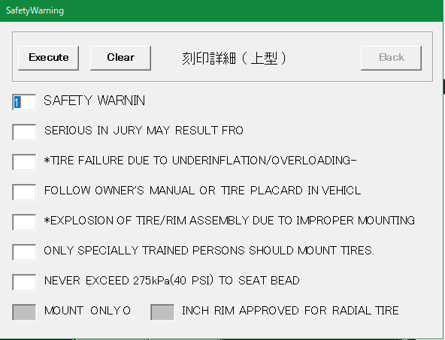
 | Platform | マーク類作成 | マーク有無
 |  |  | マーク種類（国内用／海外用）
 | Safety Detail | safe文字 | 安全コード | string | A
 | Labeling Detail | 定義オブジェクトの詳細化:自動 | SAFETY WARNIN |  | 1~7or空白
 |  |  | SERIOUS IN JURY MAY RESULT FRO |  | 1~7or空白
 |  |  | *TIRE FAILURE DUE TO UNDERINFLATION/OVERLOADING- |  | 1~7or空白
 |  |  | FOLLOW OWNER'S MANUAL OR TIRE PLACARD IN VEHICL |  | 1~7or空白
 |  |  | *EXPLOSION OF TIRE/RIM ASSEMBLY DUE TO IMPROPER MOUNTING |  | 1~7or空白
 |  |  | ONLY SPECIALLY TRAINED PERSONS SHOULD MOUNT TIRES. |  | 1~7or空白
 |  |  | NEVER EXCEED 275kPa(40 PSI) TO SEAT BEAD |  | 1~7or空白
 |  |  | MOUNT ONLY O |  | 入力不要な場合あり
 |  |  | INCH RIM APPROVED FOR RADIAL TIRE : インチ数 |  | 入力不要な場合あり 10
 | Detail | 定義オブジェクトの詳細化:手動 | 風船番号 | int | 5
 | Save Drawing | C表登録 | 新規保存／編集
 |  |  | post | string | P
 |  |  | ID |  | 4316
 |  |  | Safety : FrameDataコマンドの入力内容 | string | A
 |  |  | Structure | string | R
 |  |  | Brand
 |  |  | Tire Type | string | LT
 |  |  | Use1 | string | ES
 |  |  | Use2 | string | MJ
 |  |  | Use3 | string | 1X
 |  |  | Type Division | string | TL
 |  |  | Side Division
 |  |  | Faiber Division
 |  |  | Pattern | string | CSCV
 |  |  | Size(1) | string | LT245
 |  |  | Size(2) | string | /
 |  |  | Size(3) |  | 70
 |  |  | Size(4)
 |  |  | Size(5) | string | R
 |  |  | Size(6) |  | 17
 |  |  | L/S |  | 11
 |  |  | SS | string | 9S
 |  |  | W/I 1
 |  |  | S/S 1
 |  |  | W/I 2
 |  |  | S/S 2
 |  |  | Bead Structure : FrameDataコマンドの入力内容 | string | S
 |  |  | (Carcass)PR : FrameDataコマンドの入力内容 |  | 2
 |  |  | (Carcass)Material : FrameDataコマンドの入力内容 | string | PF
 |  |  | (Beltor Breakr)No-1 : FrameDataコマンドの入力内容 |  | 2
 |  |  | (Beltor Breakr)Material-1 : FrameDataコマンドの入力内容 | string | WF
 |  |  | (Beltor Breakr)No-2 : FrameDataコマンドの入力内容 |  | 2
 |  |  | (Beltor Breakr)Material-2 : FrameDataコマンドの入力内容 | string | FH
 |  |  | (Beltor Breakr)No-3 : FrameDataコマンドの入力内容
 |  |  | (Beltor Breakr)Material-3 : FrameDataコマンドの入力内容

自動化処理図
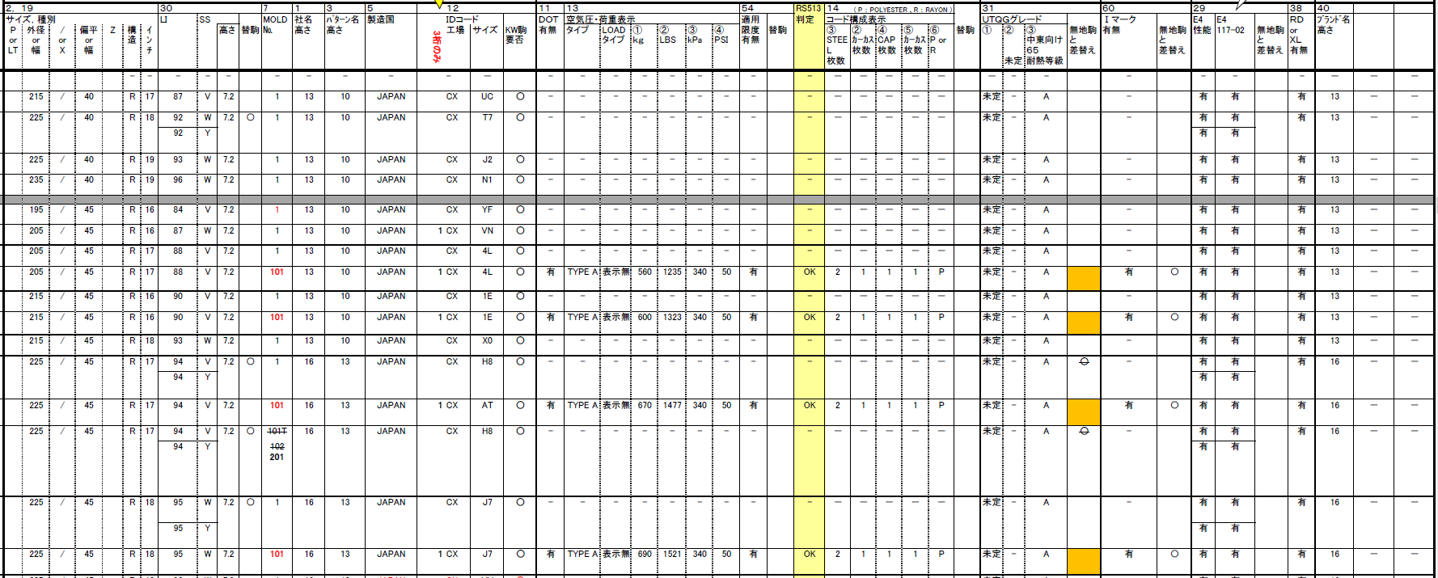
CSVファイル読込

ATB図面C表自動作図コマンド実行

中身の詳細はシートCSV要求項目を参照

CSVファイルを読み込み
プログラム内に格納
【成果物】
CSVデータ

円弧配列(AT-B図面作成)
基準線を作図
CSVデータ：基準線

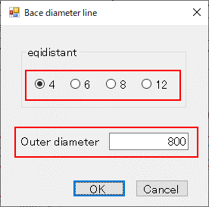
手動入力部分をCSVファイルから取得する。
後の作図処理は手動と共通。

タイヤ(内円・外円)を作図
CSVデータ：タイヤ円

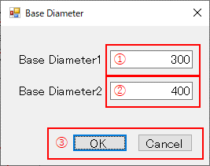

文字呼び出し

編集文字を呼び出し
CSVデータ：編集文字
Font name + Category
（※1）
＜Template1＞
モールド番号
セリアル
工場コード(3桁)
E番号
新Ⅰマーク
＜Template2＞
パターンコード文字
サイズコード文字
ロードインデックス(S)
ロードインデックス(D)
LT,C文字
PR文字(プライ関連)
空気圧の文字
＜Template3＞
UTQG文字
荷重規格の文字
プライのスペック文字1
プライのスペック文字2
その他:荷重規格関連の文字など
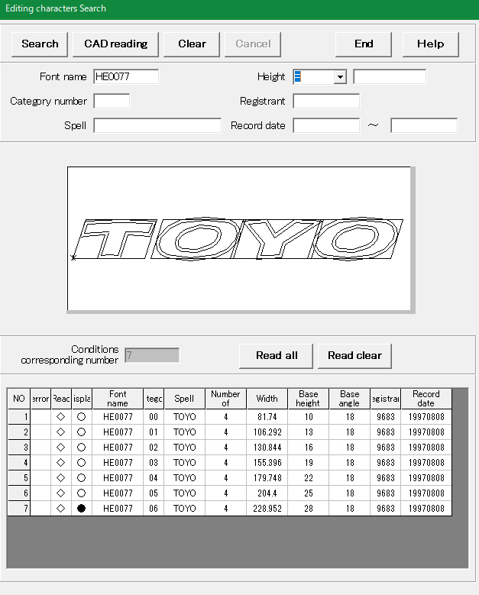

Templateを呼び出し（※1）
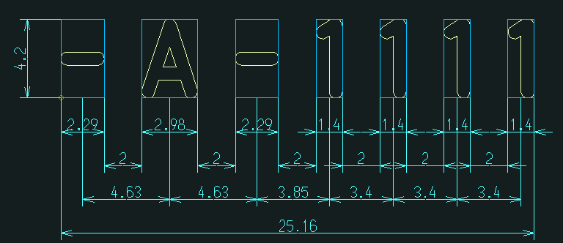

CSVデータ：Template
Type + 入力データ
定型文字を呼び出し（※2）
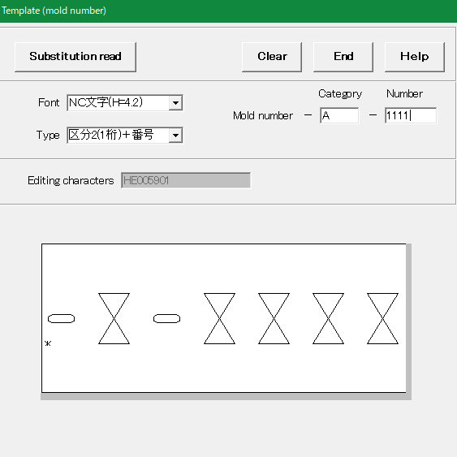
データベース

（※2）
＜Fixed form character>
Company name
MADE IN ***
STEEL BELTED
TUBELESS
M+S
DOT
EXTRA LOAD
REINFORCED
Platform
SAFETY WARNING
DSOC
…SIDE
LT & PR
CCCs
CCC
Applicable limit display
CSVファイルから取得した情報でDB検索を行う。

バルーン設定
自動化ではDBへの文字登録は行わず、既に登録されているものを使用する。

CSVデータ：バルーン番号
CSVデータ：定型文字
Type
編集文字ではない場合
バルーン設定
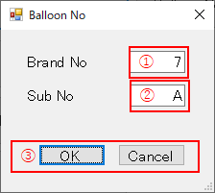
編集文字のCSVファイルに記述

CSVデータ：替え駒

baseline設定
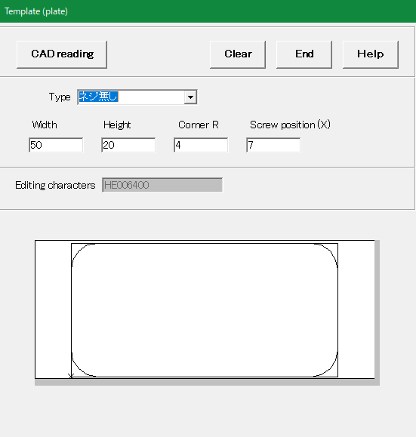

編集文字ではない場合
編集文字の場合
baseline設定

グループ化

CSVデータ：グループ化
グループ化CSVデータがない場合
グループ化
リンク関係＋相対距離

バルーン設定とbaseline設定を含む

替え駒化

替え駒CSVデータがない場合
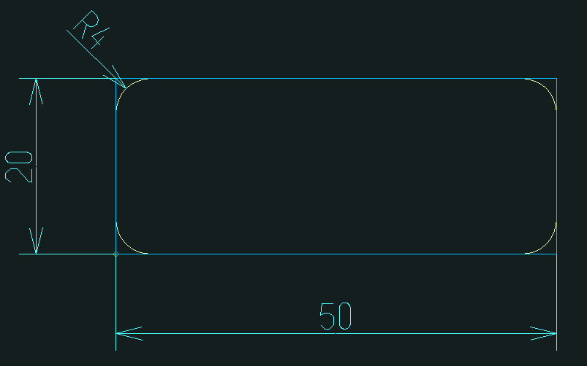

替え駒化

配置径設定
CSVデータ：配置径
半径（配置円）

CSVデータ：ラベリング
ラベリング配置設定

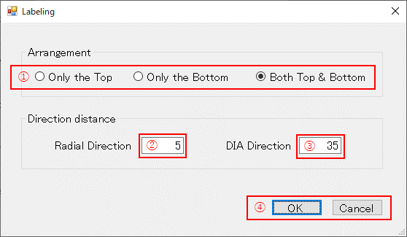

オフセット配置径設定
配置角度（距離）設定
配置面設定

円弧配置

ラベリング情報表を作図
カスタムプロパティ（表題欄情報）とリンク
CSVデータ：表題欄情報

-----------
-----------
-----------
----------------------
-----------
-----------

ブロック
--------------------
--------------------

モデル空間
ペーパー空間

AutoCAD図面テンプレートを用意しておき、モデル空間の指定された場所に作図する。

AT-B図面を保存
CSVデータ：図面タイトル＋図面登録

Ｃ表作成

C表作成

No
Yes

CSVデータ：図面番号
→円弧配列で図面登録後にそのまま処理がC表に流れてくる場合は、図面のファイル名がAT-B図番になっているので必要ない
CSVデータ：最小円
CSVデータ：最大円
終了
Ｃ表データの落とし込み

図面枠データの作成
CSVデータ：図面枠

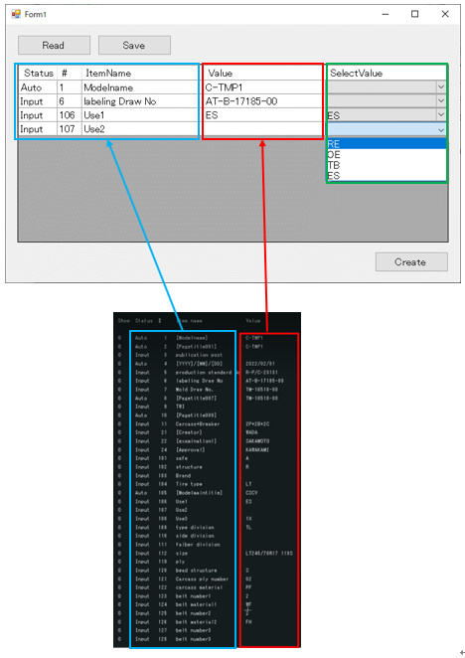

セリアル作成
CSVデータ：セリアル
・7桁or8桁の判別
・注記有無

7桁
8桁

7 dizit
8 dizit

注記なし
注記あり
注記なし
注記あり

Create
Note/Year Sign
Create
Note/Year Sign

セリアル作成
CSVデータ：セリアル

C_BrandSet.ini

Mold No作成
Mold No作成
CSVデータ：モールド番号

バルーン番号を検索キーとして検索
C_BrandSet.iniに記述

TWI作成
TWI作成
CSVデータ：TWI

Platform
マーク類作成
Platform
マーク類作成

CSVデータ：マーク類

No
Yes

国内用
海外用

Platformマーク類作成
Platformマーク類作成
CSVデータ：マーク類

Safety Detail作成
Safety Detail作成
CSVデータ：safe文字

定義オブジェクトの詳細化
定義オブジェクトの詳細化
CSVデータ：定義オブジェクトの詳細

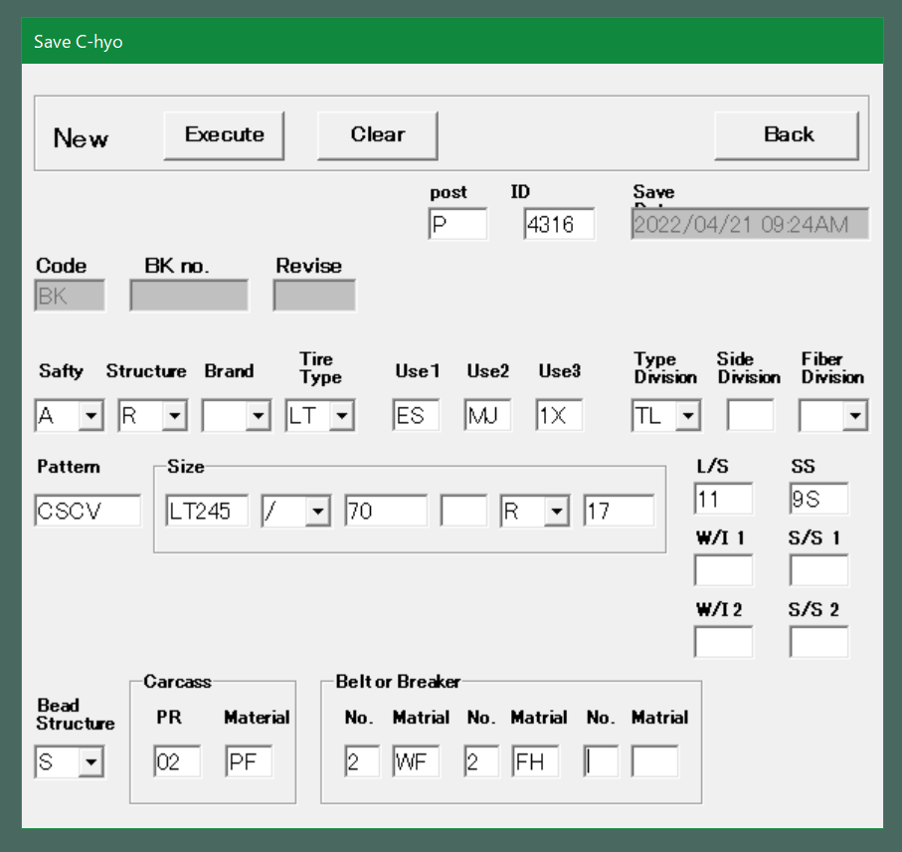

各図を図面テンプレート通りに配置
各図を図面テンプレート通りに配置
CSVデータ：C表登録＋表題欄情報

--------------------
--------------------
ブロック
ブロック
モデル空間
ペーパー空間
カスタムプロパティ（表題欄情報）とリンク
AutoCAD図面テンプレートを用意しておき、モデル空間の指定された場所に作図する。

図面を保存
図面を保存

UIデザイン
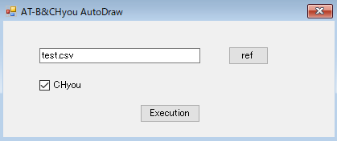
ATB図面C表自動作図はAutoCAD上の下記のCreateボタンで実行される。

<仮案>
Createを押すと下記のダイアログボックスが表示される。
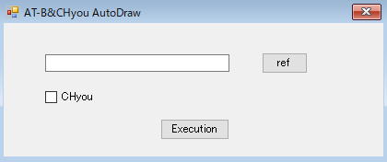

refボタンを押し、表示されるディレクトリからcsvを選択する。
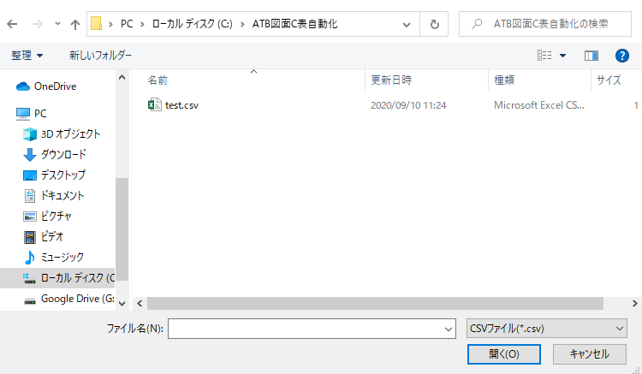

選択したcsvがテキストボックスに表示されている状態でExecutionを押すとATB図面の自動作図が実行される。
CHyouのチェックボックスにチェックしていると実行時に自動でC表の作図まで行われる。

